GitとSubversion
GitとSubversion

■作る資料（やりたいこと）

 | ・GitとSubversionの違いを挙げる
 | ・Gitを導入するうえでのホスティングサービスの選び方
 | ・Subversionで不便に感じているところが、Gitを使うとどれだけ便利になるかを説明する
 | ・Tips

■Gitの大前提
 | ファイルそのものに対してというよりは、
 | ファイルの状態を操作
 | ファイルの歴史を記録

■Gitのメリット箇条書き

 | ・自分専用（ローカル）リポジトリが作れるので、気軽にリポジトリの操作ができる
 |  | →集中バージョン管理だと、リポジトリに何かするたびにチーム全体に影響が出る

 | ・ローカルだけで作業できる
 |  | →集中バージョン管理だと、リポジトリにアクセスできなくなると、作業が止まる

 | ・プルリクエストで品質UP
 |  | →レビュー済みのソースのみ、ベースリポジトリにPushする運用ができる

 | ・平行作業後のマージが楽
 |  | →ブランチを分けて開発をしていた場合に、ベースリポジトリへのマージが楽

 | ・リポジトリ毎にPush権限を変えることができる

■GitとSubversionのできること比較

■ホスティングサービスの比較

 | Gitを導入するうえでの、ホスティングサービスを選ぶ判断材料

 | ※1 GitBucketのバックアップ方法
 |  | wiki
 |  | https://github.com/gitbucket/gitbucket/wiki/Backup#backup-script

 |  | 手順
 |  | http://qiita.com/tenten0213/items/27ef294193dc85661215

■Subversion（SVN）で不便に感じているところが、Gitを使うとどれだけ便利になるか

 | ▼別件名で、同じソースを改修する場合(※リリース時期は別)

 |  | Subversion： |  | 片方のソースリリース時に、もう片方のソースは反映しない運用が何かしら必要
 |  | Git： |  | 件名毎にタグをつけておき、タグ毎にリリースする運用が可能

 |  |  | →手動で行う作業漏れを防止できる（品質向上）
 |  |  | →作業の手間が減る（工数削減）

 | ▼ソースレビュー（＆タスク管理）

 |  | Subversion： |  | ベースリポジトリにソースを上げてレビューする必要がある。ソースにバグがあった場合、チーム全体に影響がでる
 |  | Git： |  | プルリクエストで、レビュー済みのソースのみをベースリポジトリに上げる運用ができる

 |  |  | →レビュー済みのソースのみリポジトリに上がる（品質向上）
 |  |  | →レビュー対象を一覧で表示できるので、レビュアーもタスク管理がしやすい（工数削減）

 |  |  | Subversionイメージ（コマンドはGitのもの） |  | Gitイメージ
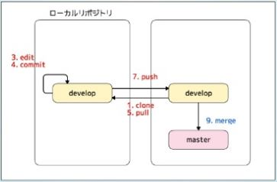
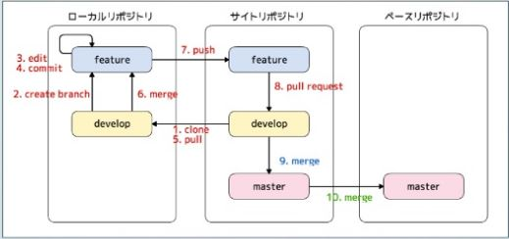

 | ▼ディスク容量を圧迫してしまう

 |  | Subversion： |  | ブランチを切るたびに、ベースリポジトリと同じ容量が必要（実ファイルが作られるため）
 |  | Git： |  | ブランチを切るたびに、ベースリポジトリと同じ容量は不要（スナップショットのみのため）

 | ▼ロックされているソース

 |  | Subversion： |  | ソースがロックされていると、ほかの人がソースに対してリポジトリ操作できない（コミット）
 |  |  |  | ロックしたまま帰宅されると困ることがある
 |  | Git： |  | そもそもロック機能がない。ローカルリポジトリは自由に変更可能（後でベースリポジトリにマージ）
 |  |  |  | もしくは、ブランチ切ってそっちに反映（後でベースリポジトリにマージ）

 | ▼共有リポジトリにつながらなくなった場合

 |  | Subversion： |  | リポジトリへの操作ができない。
 |  | Git： |  | ローカルリポジトリへの操作が可能。

 | ▼ブランチを分けて開発→ベースリポジトリにマージ

 |  | Subversion：
 |  | Git：

■Tips（Gitのその他便利設定とか）

 | ・「.gitignore」ファイルを用意する
 |  | →記載したファイルがコミット対象から外れる（.logや.classなどを記載する）

 |  | テンプレのある場所
 |  | https://github.com/github/gitignore
 |  |  | →リポジトリ直下に「java.gitignore」、グローバル直下に「eclipse.gitignore」がある

■参考

 | ・スライド
 | http://www.slideshare.net/ihcomega/git-57454868
 | http://www.slideshare.net/syobochim/20160128-jjug-nightgit

 | ・ProGit（無料電子書籍）※Git公式
 | https://progit-ja.github.io/

参考画像
参考画像

■プロジェクト構成
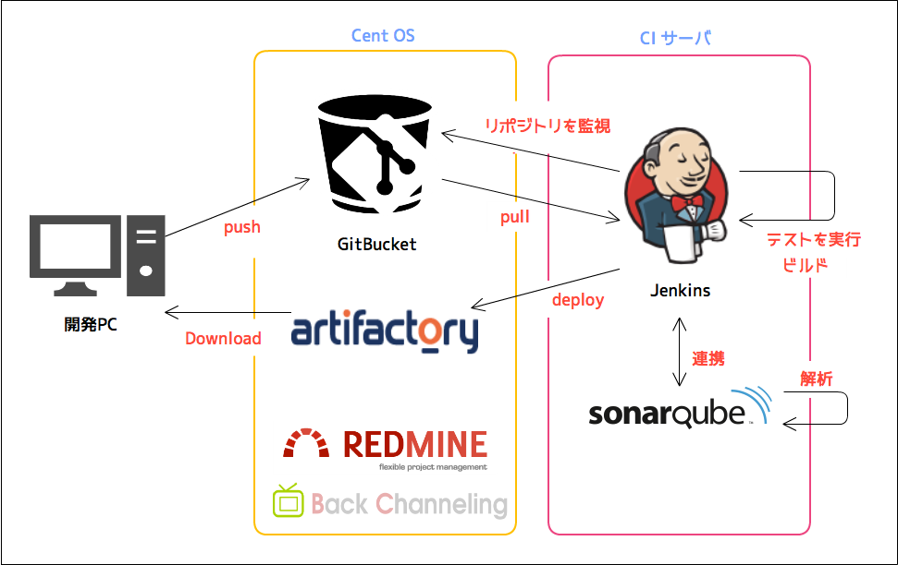

 | 拠点別れて並行開発する大規模案件こそ、Gitを使うべき
 | 各開発者がブランチをきって開発をして、プルリクエストでレビュー依頼、からのマージをすることで、レビューが済んでいるソースしかmasterブランチに取り込まれない
 | ソースコードを社外に配置するのはハードルが高い＋運用にお金がかかる
 |  | →GitBucketなら社内共有サーバーにリポジトリたてれる

■プルリクエスト→マージの運用

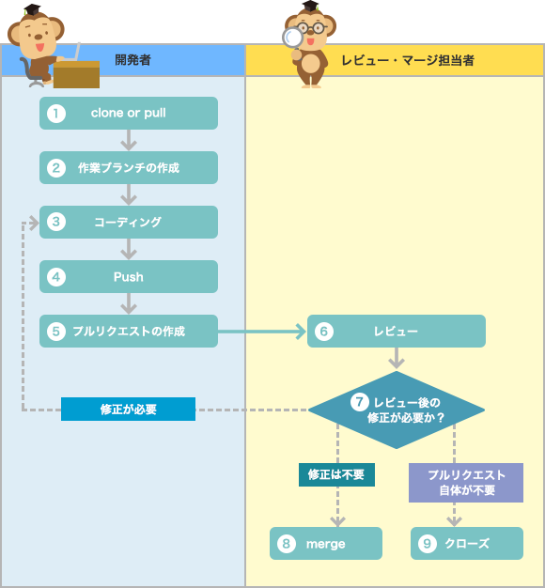

 | ブランチモデルの参考サイト
 | http://www.atmarkit.co.jp/ait/articles/1311/18/news017_2.html

 | リポジトリ毎にPush権限を変更できるので、
 | 「間違えてPushした」というミスをシステム的に防ぐことができる

